Worksheet
GRAFICOS AEREOS
Clientes Villatours

2019-07-05 - 2019-07-05
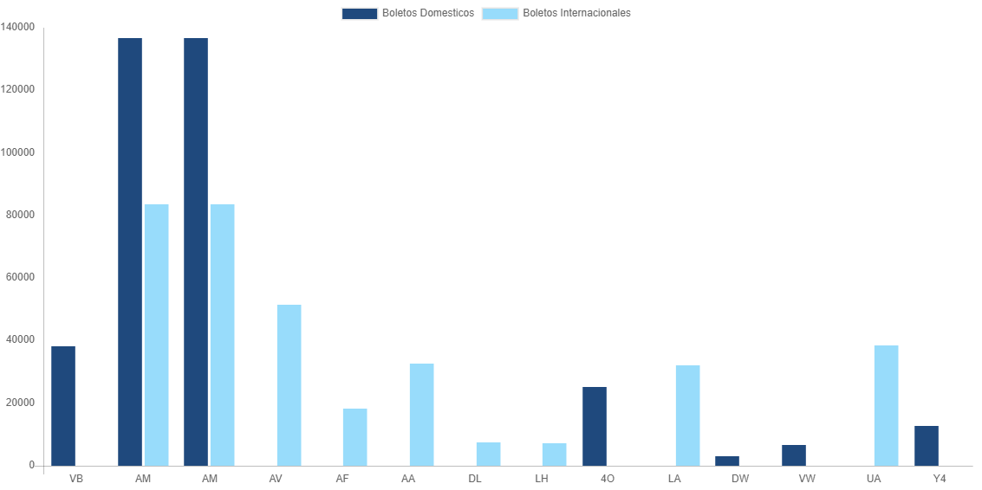

AEROLINEA | CANT | TARIFA/Pesos | %Part
AEROENLACES NACIONALES, S.A. DE C.V. | 19 | 38,189 | 7.74%
AEROMEXICO | 31 | 136,690 | 27.71%
INTERJET - ABC AEROLINEAS,S.A. DE C.V. | 9 | 25,312 | 5.13%
LINK CONEXION AEREA, S.A. DE C.V. | 2 | 3,082 | 0.62%
TRANSPORTES AEROMAR | 3 | 6,542 | 1.33%
VOLARIS | 7 | 12,647 | 2.56%
Total BOLETOS DOMESTICOS | 71 | 222,462 | 45.10%

AEROMEXICO | 5 | 83,431 | 16.91%
AEROVIAS DEL CONTINENTE AMERICANO, S.A. AVIANCA | 6 | 51,337 | 10.41%
AIR FRANCE | 1 | 18,307 | 3.71%
AMERICAN AIRLINES | 2 | 32,781 | 6.65%
DELTA AIRLINES | 1 | 7,442 | 1.51%
DEUTSCHE LUFTHANSA | 1 | 7,132 | 1.45%
LAN CHILE | 1 | 32,037 | 6.49%
UNITED AIRLINES | 5 | 38,364 | 7.78%
Total BOLETOS INTERNACIONALES | 22 | 270,831 | 54.90%
Total general | 93 | 493,293 | 100%
El consumo es la tarifa antes de impuestos de iva y tua.
El consumo es de tarifa de servicios de vuelos.(No cargos por cambios y revisados)
Cantidades en Pesos Mexicanos

